申込書
2023年度 第2回
建設工事に伴う交通事故防止等講習会 |  |  |  |  |  |  |  |  |  |  |  |  |  |  |  |  |  |  |  |  |  |  |  |  | ○ | 1 | 1
 |  |  |  |  |  |  | 受講申込書 ・（受講票）
 | 開催日：2023年 9月13日（水） |  |  |  |  |  |  |  |  |  | 開始１３時００分 (受付１２時００分 ) |  |  |  |  |  |  |  |  |  |  |  |  |  |  | 2 | 2
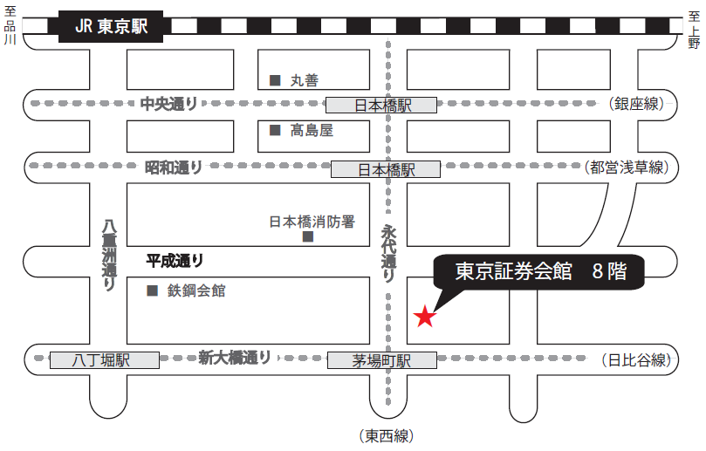
東京証券会館ホール案内図
〒103-002 東京都中央区日本橋茅場町1-5-8 TEL 03-3667-9210
【最寄駅からの所要時間】
・東京メトロ 東西線・日比谷線 「茅場町」駅 ８番出口 直結
・東京メトロ 銀座線・東西線・都営浅草線 「日本橋」駅 Ｄ２出口 徒歩 5分
・山手線 「東京」駅 八重洲北口 徒歩 20分
 |  | 場所：東京証券会館 ８階ホール
会社名（正式名称） （△△株式会社・株式会社○○） |  |  |  |  |  |  |  |  |  |  |  |  |  |  |  |  |  |  |  |  |  |  |  |  |  |  | 3
住 所 |  |  |  |  |  |  |  | 〒 |  | - |  |  |  |  |  |  |  |  |  |  |  |  |  |  |  |  | 4
 |  |  |  |  |  |  |  |  |  |  |  |  |  |  |  |  |  |  |  |  |  |  |  |  |  |  | 5
申 込 担 当 者 （ 受講票送付先 ） |  |  |  |  |  |  |  | （所属部署名） |  |  |  |  |  |  |  |  |  |  |  |  |  |  |  |  |  |  | 6
 |  |  |  |  |  |  |  | 氏 名 |  |  |  |  |  |  |  |  |  |  |  |  |  |  |  |  |  |  | 7
 |  |  |  |  |  |  |  | ﾒｰﾙｱﾄﾞﾚｽ |  |  |  |  |  |  |  |  |  |  |  |  |  |  |  |  |  |  | 8
 |  |  |  |  |  |  |  | TEL |  |  |  |  |  |  |  |  |  |  |  |  |  |  |  |  |  |  | 9

 |  |  | （記載不要） |  |  |  |  |  |  |  |  |  |  |  |  | 受講証明書 |  | ▼プルダウン選択 |  |  |  |  |  |  |  |  | 11
番号 | 出席 ﾁｪｯｸ |  | 整理№ |  |  | 受 講 者 氏 名 |  |  |  |  |  |  |  |  |  | 必要1 不要2 |  |  |  |  |  |  |  | 12
① |  |  | T | - |  |  |  |  |  |  |  |  |  |  |  |  |  |  | ＜申込期限＞ 8月31日（木）まで |  |  |  |  | 13
② |  |  | T | - |  |  |  |  |  |  |  |  |  |  |  |  |  |  |  |  |  |  |  | 14
③ |  |  | T | -
④ |  |  | T | - |  |  |  |  |  |  |  |  |  |  |  |  |  |  |  |  |  |  |  | 15
⑤ |  |  | T | - |  |  |  |  |  |  |  |  |  |  |  |  |  |  |  |  |  |  |  | 16
⑥ |  |  | T | - |  |  |  |  |  |  |  |  |  |  |  |  |  |  |  |  |  |  |  | 17
 |  |  |  |  |  |  |  |  |  |  |  |  |  | 人数 |  | 0 | 人
 |  |  |  |  |  |  |  |  |  |  |  |  |  |  |  |  |  |  |  |  | ＜申込期限＞ 8月 31日（木）まで
受講者氏名は、姓と名の間に全角スペースを空けてください。 |  |  |  |  |  |  |  |  |  |  |  | 例：交通 太郎 |  |  |  |  |  |  |  |  |  |  |  |  |  |  | 19
各担当部署でとりまとめの上、メールでお申し込みください。 |  |  |  |  |  |  |  |  |  |  |  |  |  |  | ▼プルダウン選択 |  |  |  |  |  | ● 申込先 |  |  |  |  |  | 20
上記のとおり申し込みます。 |  |  |  |  |  |  |  |  |  |  |  |  | 2023年 |  |  | 月 |  | 日 |  |  | (一社) 日本建設業連合会 交通対策部会 （担当 小山） |  |  |  |  |  | 21
 |  |  |  |  |  |  |  |  |  |  |  |  |  |  |  |  |  |  |  |  | TEL 03-3551-8812 | E-mail koyama@nikkenren.or.jp |  |  |  |  | 22
★ 事前申込制になります。事前の申込みがない方は受講できません。

【注意事項】
〇 受講者氏名は、 CPDS登録名簿に、そのまま転記されます。
漢字間違いがないか再度確認してください。
登録後は、訂正ができません。よく確認をするようお願いします。
〇 感染対策のため、人数制限をする場合があります。
● 受講希望者が6人以上いる場合は、本票をコピーして申込みをお願いします。
● 上記申込書に必要事項を記載の上、返信してください。

【受講票】
● 受講票は「申込担当者」に返信いたします。

■ 受講者各自が、受講票のチェック欄を☑し、当日持参してください。 |  |  |  |  |  |  |  |  |  |  |  |  |  |  |  |  |  |  |  |  |  |  |  |  |  |  | 25

（チェック記入例）
 |  |  |  |  |  |  |  |  |  |  |  |  |  |  |  |  |  |  |  |  |  |  |  |  |  |  | 30
① | ☑ |  | T | - | 021 | 交通 太郎 |  |  | 1 |  |  |  |  |  |  |  |  |  |  |  |  |  | 31

※ なお、本講習会は、ＣＰＤＳ（全国土木施工管理技士会連合会）認定の講習会です。 |  |  |  |  |  |  |  |  |  |  |  |  |  |  |  |  |  |  |  | ※ 表記個人情報は、講習会の状況把握以外には使用致しません。

希望者には、受講証明書を講習会終了後に交付致します。

